개요
선물 시스템

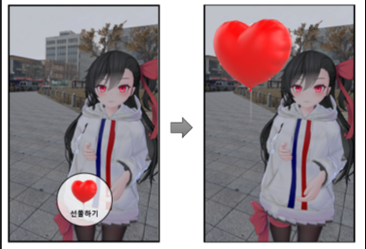

 | 1. 선물

 | 스토리 모드 이외에 캐릭터의 호감도를 올릴 수 있는 요소
 | 컨텐츠 '산책' 에서 획득할 수 있음
 | 선물은 2 가지 타입으로 이루어져 있음(무료 선물, 유료 선물)
 | 얻은 선물들은 인벤토리에 저장됨

 | 2. 기능

 | 캐릭터의 호감도를 상승시킬 수 있는 아이템
 | 캐릭터의 성향에 따라 캐릭터가 좋아하는 선물과 싫어하는 선물이 있음
 | 캐릭터가 좋아하는 선물을 주면 호감도 상승
 | 캐릭터가 싫어하는 선물을 주면 호감도 하락

 | 3. 산책

 | 스토리 모드'와 달리 유저가 자유롭게 돌아다니며 선물을 구매/획득/사용 가능한 모드
 | 산책 중 '스토리 모드'를 실행할 수 없고, 반대도 불가능
 | 산책 중에만 선물을 구매/획득/사용 가능

 | 4. 인벤토리

 | 캐릭터가 획득한 선물 아이템이 저장되는 곳
 | 인벤토리는 '산책'에서 언제든 열고 닫을 수 있음
 | 인벤토리를 열면 선물을 버리거나 선물할 수 있음

플로우
선물 획득 | 선물 사용

 | 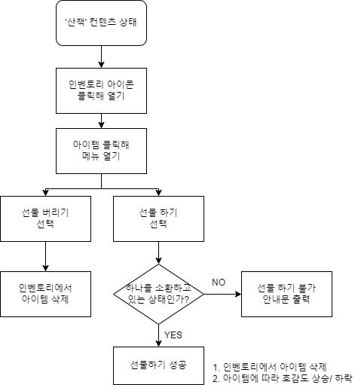

유료 선물
Case

2차 프로토 범위이므로 해당 기획서에선 서술하지 않음

